Tabelle1
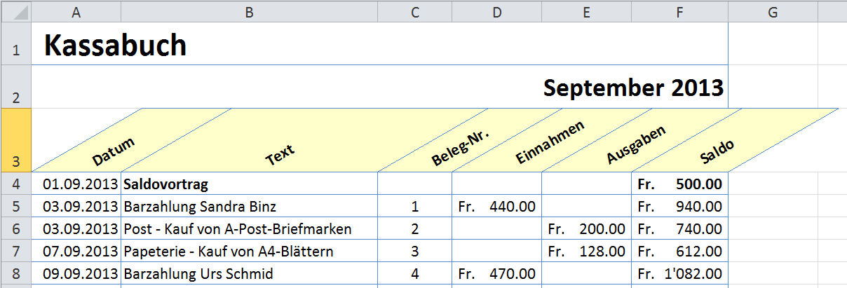
 | Kassabuch

Text | Beleg-Nr. | Konto-Nr. | Einnahmen | Ausgaben | Saldo
Saldovortrag |  |  |  |  | 52000
Barzahlung Felix Muster | 1 |  | 440
Post - Kauf von A-Post-Briefmarken | 2 |  |  | 200
Papeterie - Kauf von A4-Blättern | 3 |  |  | 128
Barzahlung Urs Schmied | 4 |  | 470

